Fig. 1
 | 2013 | 2014 | 2015
Soutien courant des structures | 444.7 | 435.3 | 374.5
Fonctionnement courant | 246 | 236.9 | 237.9
Déplacements et transports | 18.5 | 21.8 | 25.9
Achat et entretiens véhicules spécialisés | 0 | 47.4 | 22.2
Location de logements familiaux | 16.7 | 14.3 | 16.8
Soutien des matériels communs | 11.4 | 10.1 | 11.3
Mobilité des personnels | 3.1 | 3.8 | 4
Prestations intellectuelles | 0 | 0.1 | 1.6
Communication et relations publiques | 1.9 | 1.2 | 1.3
Soutien des ressources humaines | 0.8 | 0.8 | 0.7
Soutien individuel | 0 | 1.7 | 0
Autres | 5.8 | 7.6 | 7.6
Source : RAP

Dépenses budgétaires des bases de défense par opération budgétaire
En M€ de CP

Source : RAP.

Fig. 2
2013 | 2014 | 2015
249.466 | 273.586 | 321.876

Dépenses de maintien en condition des infrastructures
En M€ de CP

Note : chaque BDD dispose de crédits pour le maintien en condition de ses infrastructures. Ils permettent de réaliser le maintien en condition des infrastructures classiques, le maintien en condition des infrastructures opérationnelles, le petit entretien ainsi que les contrôles et vérifications périodiques obligatoires.
Source : RAP.

Fig. 3
Localisation des bases de défense au 1er janvier 2016
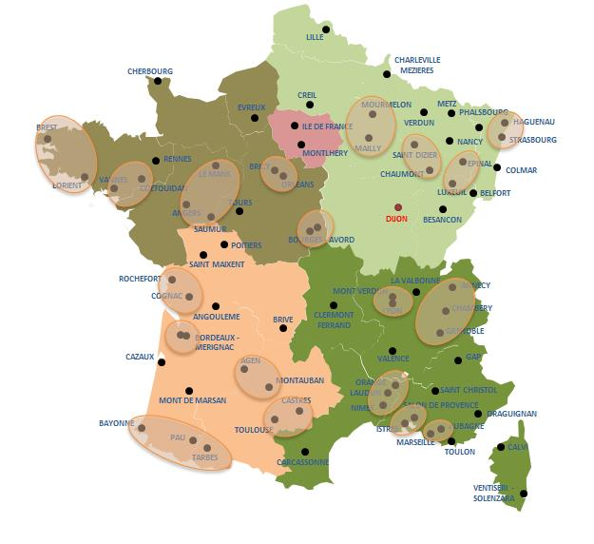

Champ : Frane entière.
Note: La base de Dijon fermera à l'été 2016.
Source : Centre Interarmées de Coordination du Soutien (CICoS).

